表格2
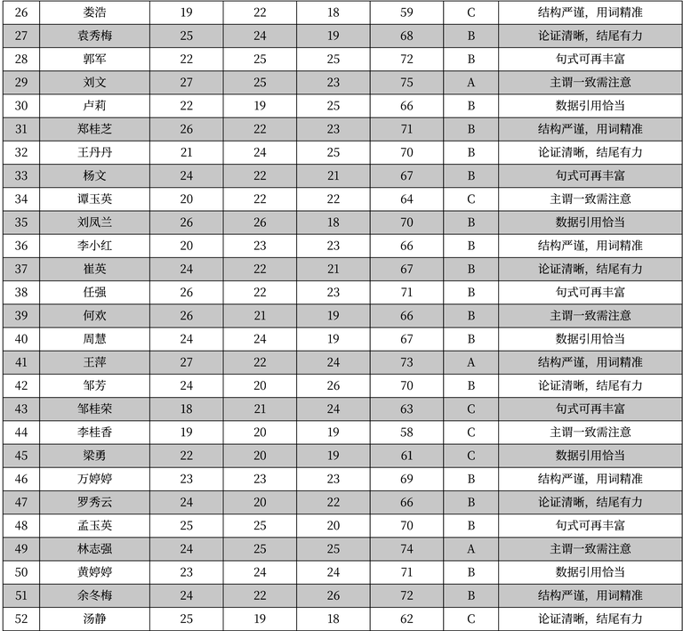
序号 | 姓名 | 数据1 | 数据2 | 数据3 | 数据4 | 等级 | 评语
26 | 娄浩 | 19 | 22 | 18 | 59 | C | 结构严谨, 用词精准
27 | 袁秀梅 | 25 | 24 | 19 | 68 | B | 论证清晰, 结尾有力
28 | 郭军 | 22 | 25 | 25 | 72 | B | 句式可再丰富
29 | 刘文 | 27 | 25 | 23 | 75 | A | 主谓一致需注意
30 | 卢莉 | 22 | 19 | 25 | 66 | B | 数据引用恰当
31 | 郑桂枝 | 26 | 22 | 23 | 71 | B | 结构严谨, 用词精准
32 | 王丹丹 | 21 | 24 | 25 | 70 | B | 论证清晰, 结尾有力
33 | 杨文 | 24 | 22 | 21 | 67 | B | 句式可再丰富
34 | 谭玉英 | 20 | 22 | 22 | 64 | C | 主谓一致需注意
35 | 刘凤兰 | 26 | 26 | 18 | 70 | B | 数据引用恰当
36 | 李小红 | 20 | 23 | 23 | 66 | B | 结构严谨, 用词精准
37 | 崔英 | 24 | 22 | 21 | 67 | B | 论证清晰, 结尾有力
38 | 任强 | 26 | 22 | 23 | 71 | B | 句式可再丰富
39 | 何欢 | 26 | 21 | 19 | 66 | B | 主谓一致需注意
40 | 周慧 | 24 | 24 | 19 | 67 | B | 数据引用恰当
41 | 王萍 | 27 | 22 | 24 | 73 | A | 结构严谨, 用词精准
42 | 邹芳 | 24 | 20 | 26 | 70 | B | 论证清晰, 结尾有力
43 | 邹桂荣 | 18 | 21 | 24 | 63 | C | 句式可再丰富
44 | 李桂香 | 19 | 20 | 19 | 58 | C | 主谓一致需注意
45 | 梁勇 | 22 | 20 | 19 | 61 | C | 数据引用恰当
46 | 万婷婷 | 23 | 23 | 23 | 69 | B | 结构严谨, 用词精准
47 | 罗秀云 | 24 | 20 | 22 | 66 | B | 论证清晰, 结尾有力
48 | 孟玉英 | 25 | 25 | 20 | 70 | B | 句式可再丰富
49 | 林志强 | 24 | 25 | 25 | 74 | A | 主谓一致需注意
50 | 黄婷婷 | 23 | 24 | 24 | 71 | B | 数据引用恰当
51 | 余冬梅 | 24 | 22 | 26 | 72 | B | 结构严谨, 用词精准
52 | 汤静 | 25 | 19 | 18 | 62 | C | 论证清晰, 结尾有力

